Sheet1
과목명 | 마이크로프로세서 및 실습
분반
학번 | 20xx136xxx
이름 | 아무개
과제명
번호 | 부품명 | 단가 | 수량(EA) | 가격 | 링크 | 사진
1 | 색상인식 센서 | 19,000 | 1 | 19,000 | http://dadimall.co.kr/product/detail.html?product_no=523&cate_no=316&display_group=1 | 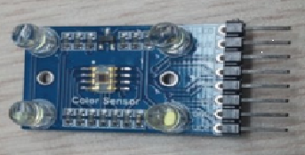
2 | 조도 센서 | 3,000 | 2 | 6,000 | http://www.devicemart.co.kr/36976 | 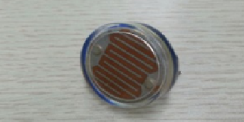
3 | 적외선 센서 | 7,500 | 1 | 7,500 | http://storefarm.naver.com/domekit/products/357485887?NaPm=ct%3Dito0w2k0%7Cci%3D521a8ce0b290b655fc1a6fd4874fbe6e20934716%7Ctr%3Dsls%7Csn%3D278114%7Chk%3D9f4413c160424d774f3c24bdac9b1ba783a3bd58 | 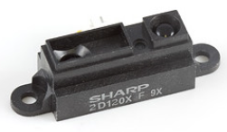
4 | 초음파 센서 | 2,970 | 5 | 14,850 | http://icfactory.co.kr/shop/goods/goods_view.php?goodsno=1154&inflow=naver&NaPm=ct%3Ditmy5hb4%7Cci%3D88d76b553643226ce92d1025a4882a5b11e33cde%7Ctr%3Dsls%7Csn%3D327153%7Chk%3Da797733d854e7979a9631fc498b8d273fd916f24 | 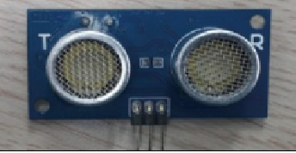
5 | 진동 모터 | 3,900 | 4 | 15,600 | http://www.devicemart.co.kr/1312092 | 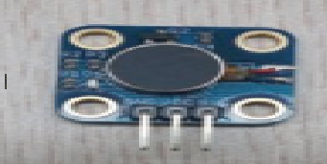
6 | LED | 950 | 3 | 2,850 | http://www.devicemart.co.kr/2689 | 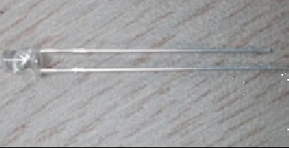
7 | 배터리 | 5,144 | 2 | 10,288 | http://www.eleparts.co.kr/EPXFCAC3 | 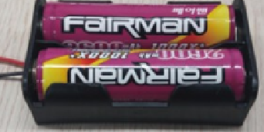
8 | 미니 브레드보드 | 2,500 | 3 | 7,500 | http://www.eleparts.co.kr/EPX34N7P | 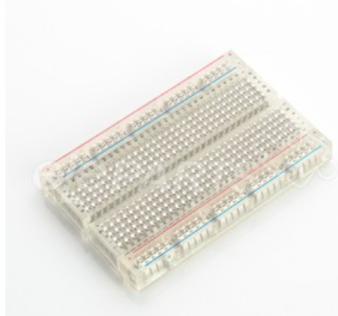
9 | 시각장애인 지팡이 | 25,000 | 1 | 25,000 | http://www.11st.co.kr/product/SellerProductDetail.tmall?method=getSellerProductDetail&prdNo=1374017555&NaPm=ct=iu826c1s|ci=10177b65572e9637b6ccf01f7f2dbab64b885614|tr=sls|sn=17703|hk=91f34257415f690c2df120cc022b962da72ef60b&utm_term=&utm_campaign=-&utm_source=%B3%D7%C0%CC%B9%F6_PCS&utm_medium=%B0%A1%B0%DD%BA%F1%B1%B3 | 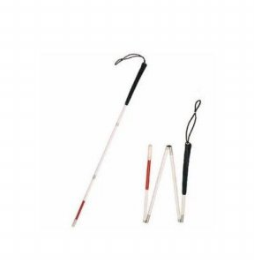
10 | 케이블타이 | 3,120 | 1 | 3,120 | http://www.eleparts.co.kr/EPXCADVF | 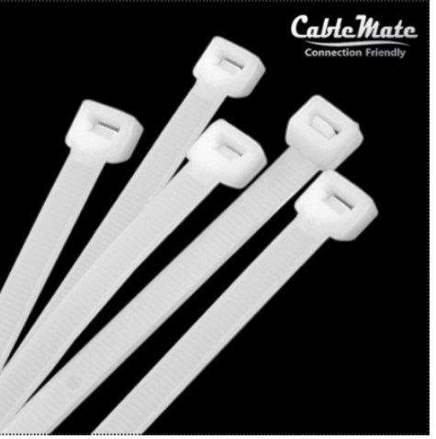
11 | 브레드보드용 단선 | 6,000 | 1 | 6,000 | http://eleparts.co.kr/EPXBJU8D | 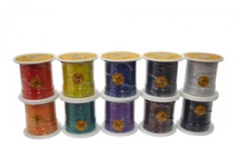
12 | 소켓 점퍼 케이블 | 3,000 | 1 | 3,000 | http://eleparts.co.kr/EPXCTKH9 | 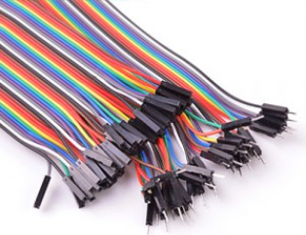
13 | 배티러 충전기 | 6,500 | 1 | 6,500 | https://www.eleparts.co.kr/EPXFDHJC | 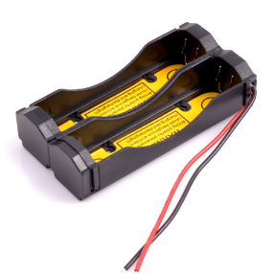
14 | 전기절연테이프 | 350 | 1 | 350 | http://www.eleparts.co.kr/EPX33F4H | 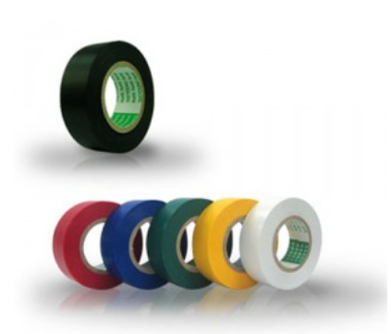
15 | 미니 브레드보드 | 3,000 | 1 | 3,000 | http://www.eleparts.co.kr/EPX6PXLA | 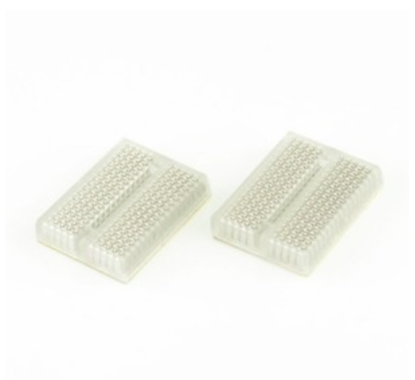
 |  |  | 최종가격 | 127,208

